Hoja1
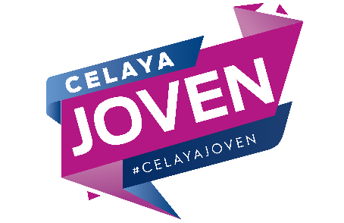
INSTIUTO MUNICIPAL DE LA JUVENTUD DE CELAYA, GUANAJUATO.

Iniciativa de Ingresos 2021

Analitico de Ingresos 2021

RUBRO/CONCEPTO | 2019 | AREA FUNCIONAL | FUENTE DE FINANCIAMIENTO
****TOTAL | 2,830,715.00
** 90 Transferencias, Asignaciones, Subsidios y Otros | 2,830,715.00
* 91 Transferencias Internas y Asignaciones Adicionales | 2,830,715.00
910101 Servicios Personales | 2,279,779.05 | I | 11001121
910202 Materiales y Sumininistros | 181,511.35 | I | 11001121
910303 Servicios Generales | 191,924.60 | I | 11001121
910401 Transferencias, asignaciones | 177,500.00 | I | 11001121
91505 Bienes muebles, inmuebles e intangibles | 8,000.00 | I | 11001121

